List1
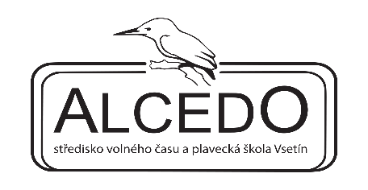
 |  | ALCEDO – středisko volného času a plavecká škola Vsetín
 |  | Záviše Kalandry 1095
 |  | 755 01 Vsetín
 |  | IČ 00851922

Název školy:

Objednávka plavecké výuky pro školní rok 2021/2022

objednáváme u vás plaveckou výuku:

druh kurzu | označení kurzu | počet lekcí | počet dětí/žáků | cena | celkem
základní plaveckou výuku | PŠZA | 20 |  | 2300 | 0
 | PŠZA | 20 |  | 2300 | 0
 | PŠZA | 20 |  | 2300 | 0
 | PŠZA |  |  |  | 0
přeplavecká výuka - 10 lekcí | PŠPŘ-10 | 10 |  | 1150 | 0
přeplavecká výuka - 20 lekcí | PŠPŘ-20 | 20 |  | 2300 | 0
zdokonalovací výuka - 10 lekcí | PŠZD-10 | 10 |  | 1150 | 0
zdokonalovací výuka - 20 lekcí | PŠZD-20 | 20 |  | 2300 | 0
lekce navíc |  |  |  |  | 0
celkem |  |  | 0 |  | 0

Vysvětlivky:
vyplňte pouze šedé buňky
řádky si můžete přidat, např. dle počtu tříd
nebo pod tabulku rozepište jednotlivé třídy

za školu: |  |  | za ALCEDO:

